Nennung Klasse 2-7
 |  |  |  |  |  |  |  |  | Start-Nr.

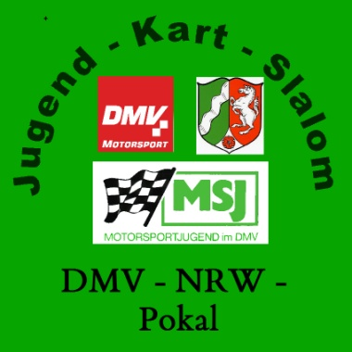
 | Nenngeld: 10,00€

NENNUNG |  |  |  | 2018

Kartslalom am
Veranstalter

Name |  |  |  |  |  |  | DMV/MSJ-ADAC-Nr.
Vorname |  |  |  |  |  |  | Geb.Datum
Straße, Nr.
PLZ |  |  |  | Ort
Verein

 |  | Klasse 2 |  | Klasse 3 |  | Klasse 4 |  | Klasse 5 | Klasse 6 | Klasse 7

Ich versichere die Veranstaltungsausschreibung gelesen zu haben und erkenne diese, mit meiner Unterschrift an.

Unterschrift Teilnehmer |  |  |  |  |  | Unterschrift Erziehungsberechtigte/Jugendleiter

Fahrzeit |  |  | Pylonen |  | Tore |  |  | Fahrzeitsumme

 |  |  |  | Wertungszeit:

